Datos generales modelo
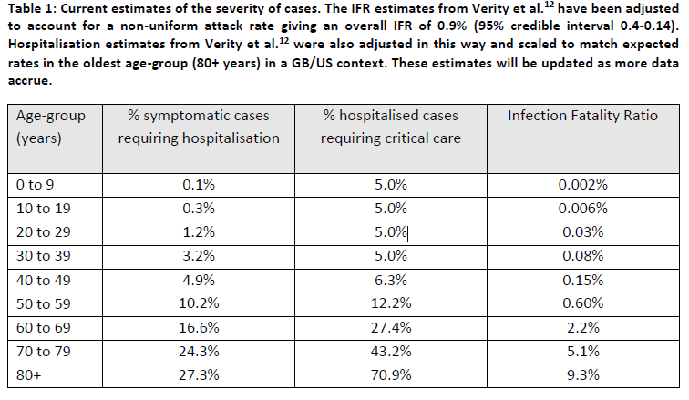
Datos globales
Varaible | Descipción | Valor | Fuente
Tasa de contagio (β): | Porcentaje de contactos que se contagian por cada infectado sintomático (esa tasa tiene inmersas ya las políticas de estado entonces con datos globales podría quedar sobre-estimada). | (2.5 /1.5)/ 13.4 contactos por dia =9,8% | The Lancet para el R0 https://journals.plos.org/plosmedicine/article?id=10.1371/journal.pmed.0050074
 |  |  | Tiempo medio: https://doi.org/10.25561/77482
Tasa de contagiode asintomaticos | Porcentaje de contactos que se contagian por cada infectado asintomático (esa tasa tiene inmersas ya las políticas de estado entonces con datos globales podría quedar sobre-estimada). | 9,8%/2
Tiempo de recuperación casos moderados: | Casos moderados: días en lo que se recupera un caso moderado | 14 días | https://www.who.int/docs/default-source/coronaviruse/who-china-joint-mission-on-covid-19-final-report.pdf

Tiempo de recuperación graves y severos | Tiempo de recuperación para casos graves y severos con hospital. | 21 - 42 días | https://www.who.int/docs/default-source/coronaviruse/who-china-joint-mission-on-covid-19-final-report.pdf
Periodo de incubación infectado sintomático | Tiempo en que se demora en presentar sintomas y ser contagioso un infectado sintomático | 5,2 días aprox 5 | https://doi.org/10.25561/77482
Periodo de incubación infectado asintomático | Tiempo en que se demora en presentar sintomas y ser contagioso un infectado asintomático | 4,6 días aprox 5 | https://doi.org/10.25561/77482
Proporción de asintomaticos | Los agentes contagiados tienen una probabilidad de no presentar síntomas del 80% | 80% | (Imperial College COVID-19 Response Team, 2020).

